くん蒸倉庫
高知港【くん蒸倉庫】使用料計算書 |  |  |  |  |  |  |  |  |  |  |  |  | ○リスト
 |  |  |  |  |  |  |  |  |  |  |  |  | 港湾施設（規模等） | 施設（位置） | 年 | 月 | 日 | 単価
港 湾 施 設 の 種 別 |  |  |  |  |  |  | 使用料（条例単価） |  |  |  | 減免の有無 |  | くん蒸倉庫（56㎡(297㎥)×２倉，定温設備） | 第１埠頭 港町区域図 【別図１】 | 26 | 4 | 1 | 570
くん蒸倉庫 | くん蒸処理 |  |  |  |  |  | 570 |  | 円／㎥ |  | 無 |  |  | 第１埠頭 潮江区域図 【別図２】 | 27 | 5 | 2
 |  |  |  |  |  |  |  |  |  |  |  |  |  | 第２埠頭 若松町区域図 【別図３】 | 28 | 6 | 3
※使用料計算（例） |  |  |  |  |  |  |  |  |  |  |  |  |  | 第３埠頭 弘化台区域図 【別図４】 | 29 | 7 | 4 | 減免後
申請（使用）者の氏名 | 株式会社 海山運輸 |  |  |  |  |  |  | 代表取締役 海山 一郎 |  |  |  |  |  | 第４埠頭 北タナスカ区域図 【別図５】 | 30 | 8 | 5
住所及び担当者名 | 高知市桟橋通六丁目○－△□ |  |  |  |  |  |  | 経理担当 海山 二郎 |  |  |  |  |  | 第５埠頭 仁井田区域図 【別図６】 | 31 | 9 | 6
問い合わせ先 | ＴＥＬ： | ０８８－８８８－８８８８ |  |  |  |  |  | ＦＡＸ： | ０８８－８８９－９９９９ |  |  |  |  | 第７埠頭 三里区域図 【別図７】 | 32 | 10 | 7
 |  |  |  |  |  |  |  |  |  |  |  |  |  |  | 33 | 11 | 8 | 減免の有無
使用する施設（位置） | （１） | くん蒸倉庫（56㎡(297㎥)×２倉，定温設備） |  |  |  |  |  | 第７埠頭 三里区域図 【別図７】 |  |  |  |  |  |  | 34 | 12 | 9 | 有
使用する目的 | 貨物の積込み |  |  |  |  |  |  |  |  |  |  |  |  |  | 35 | 1 | 10 | 無
 |  |  |  |  |  |  |  |  |  |  |  |  |  |  | 36 | 2 | 11
 |  |  |  |  |  |  |  |  |  |  |  |  | １施設 |  | 37 | 3 | 12 | 曜日
 | 平成 | 26 | 年 | 6 | 月 | 1 | 日 |  |  |  |  |  | 使用倉庫（倉庫番号） |  |  |  | 13 | （日）
使用する期間（日数） | ～ |  |  |  |  |  |  | 30 | 日間 |  |  |  | Ａ倉庫 |  |  |  | 14 | （月）
 | 平成 | 26 | 年 | 6 | 月 | 30 | 日 |  |  |  |  |  | Ｂ倉庫 |  |  |  | 15 | （火）
 |  |  |  |  |  |  |  |  |  |  |  |  |  |  |  |  | 16 | （水）
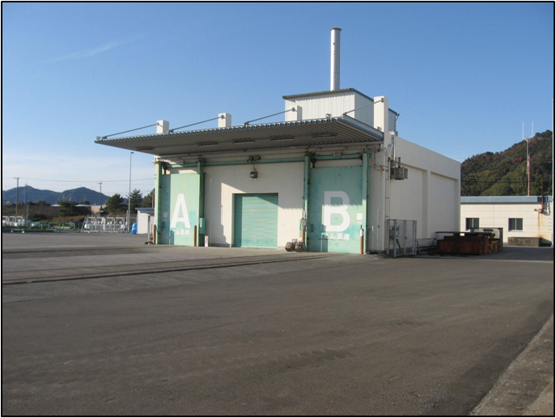
くん蒸倉庫
使用量（実績） | （１） | 2014-06-14 |  | （土） | 使用 | Ａ倉庫 |  | 使用量 | 20.50 |  | ㎥ |  |  |  |  |  | 17 | （木）
 | （２） | 2014-06-25 |  | （水） | 倉庫 | Ｂ倉庫 |  | （㎥） | 31.80 |  | ㎥ |  |  |  |  |  | 18 | （金）
 | （３） |  |  |  |  |  |  |  |  |  | ㎥ |  |  |  |  |  | 19 | （土）
 | （４） |  |  |  |  |  |  |  |  |  | ㎥ |  |  |  |  |  | 20
 | （５） |  |  |  |  |  |  |  |  |  | ㎥ |  |  |  |  |  | 21
 | （６） |  |  |  |  |  |  |  |  |  | ㎥ |  |  |  |  |  | 22
 | （７） |  |  |  |  |  |  |  |  |  | ㎥ |  |  |  |  |  | 23
 | （８） |  |  |  |  |  |  |  |  |  | ㎥ |  |  |  |  |  | 24
第７埠頭 三里区域図 【別図７】
 | （９） |  |  |  |  |  |  |  |  |  | ㎥ |  |  |  |  |  | 25
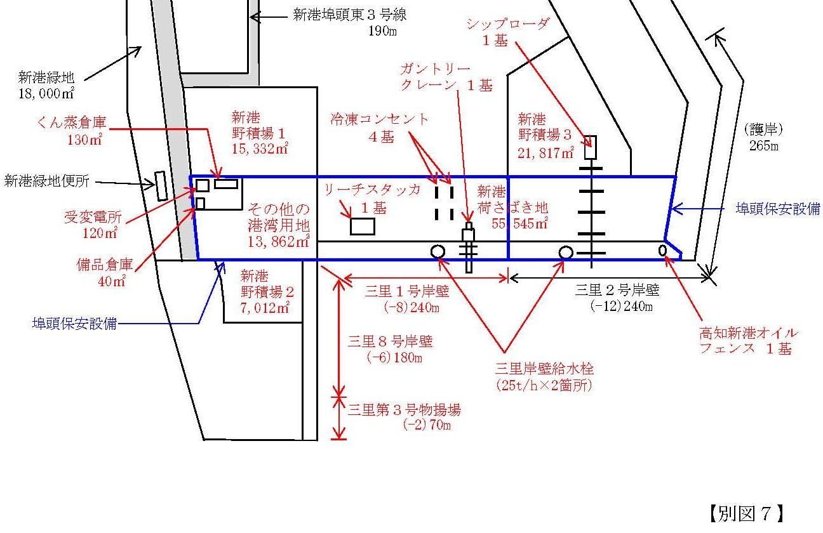
 | （１０） |  |  |  |  |  |  |  |  |  | ㎥ |  |  |  |  |  | 26
 | 計 |  |  |  |  |  |  |  | 52.30 |  | ㎥ |  |  |  |  |  | 27
 |  |  |  |  |  |  |  | 【※１】小数切り上げ → | 53.00 |  | ㎥ |  |  |  |  |  | 28
 |  |  |  |  |  |  |  |  |  |  |  |  |  |  |  |  | 29
くん蒸倉庫 | 単価 |  |  |  |  |  | 数量 |  |  |  |  |  |  |  |  |  | 30
使用料計算（税込み） | 570 |  | 円 | × | 1.08 | × | 53.00 | ㎥ | ＝ | 32,627 |  | 円 |  |  |  |  | 31
 |  |  |  |  |  |  |  | 【※２】10円未満切り捨て → | ＝ | 32,620 |  | 円
 |  |  |  |  |  |  |  |  |  | 使用料（支払）↑

くん蒸倉庫
凡例
 | 枠は、申請（使用）者が自ら入力してください。
 | 枠は、リストから選択してください。

